変更内容（立替金控除票）
2023年9月28日
今回 2024年3月14日
余白サイズの印刷設定
書式改定箇所

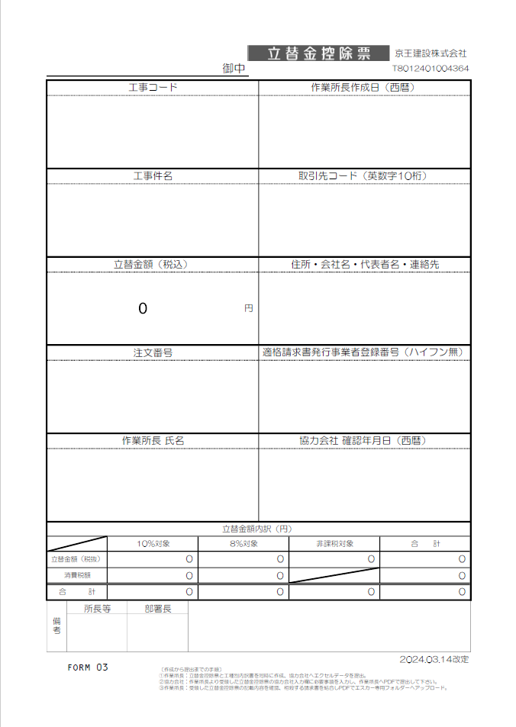
立替金控除票

【変更箇所】
①工種別内訳書の工種コードに重複入力制限機能を設定
②工種別内訳書の税抜金額に0円入力制限機能を設定

☆請求書処理電子化システム”エスカー”について
【PDF変換の注意点】
・エクセルはプリントアウトせず、直接PDF変換して下さい。
・PDF変換の際、プリンターは『Microsoft Print to PDF 』
を使用して下さい。
※『エクスポート』でPDF変換をしないで下さい。
（エスカーの誤作動防止の為）
【PDF変換 手順】
①エクセルの左上『ファイル』から『印刷』を開く。
②プリンターは『Microsoft Print to PDF』を選択。
③『ページ設定』から『ページ』、『余白』が下記の数値に設定
されているか確認。（異なる場合は修正）
④『印刷』をクリック。
⑤PDF変換完了。

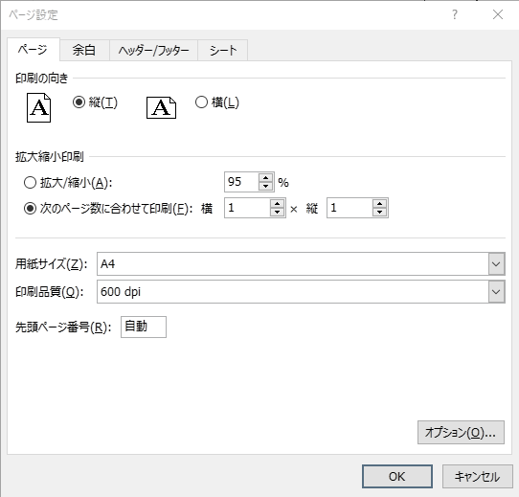


初期値
初期値

変更内容（《土木》工種別内訳書 立替金控除票）
2023年9月28日
今回 2024年3月14日
余白サイズの印刷設定
書式改定箇所

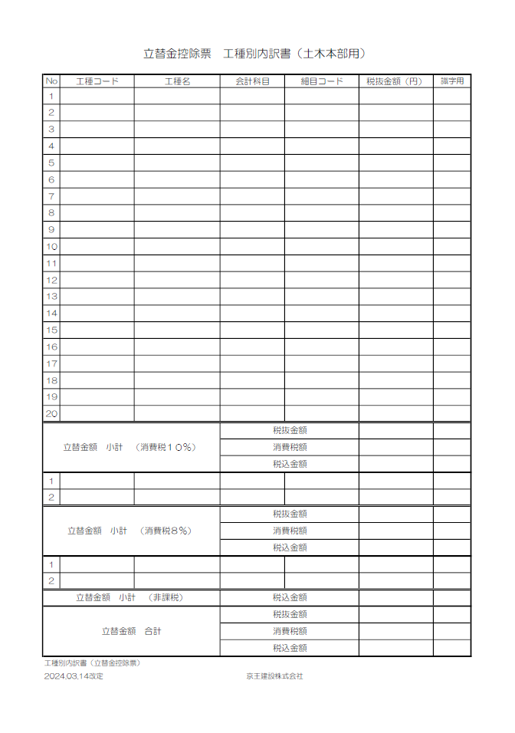
立替金控除票 工種別内訳書

【変更箇所】
①工種別内訳書の工種コードに重複入力制限機能を設定
②工種別内訳書の税抜金額に0円入力制限機能を設定

☆請求書処理電子化システム”エスカー”について
【PDF変換の注意点】
・エクセルはプリントアウトせず、直接PDF変換して下さい。
・PDF変換の際、プリンターは『Microsoft Print to PDF 』
を使用して下さい。
※『エクスポート』でPDF変換をしないで下さい。
（エスカーの誤作動防止の為）
【PDF変換 手順】
①エクセルの左上『ファイル』から『印刷』を開く。
②プリンターは『Microsoft Print to PDF』を選択。
③『ページ設定』から『ページ』、『余白』が下記の数値に設定
されているか確認。（異なる場合は修正）
④『印刷』をクリック。
⑤PDF変換完了。




初期値
初期値

立替金控除票「記載説明」
会社名
今回 改定無しし
 |  |  |  |  |  |  |  | 立替金控除票 |  |  | 京王建設株式会社
 |  |  |  |  |  | 御中 |  |  |  |  | T8012401004364

工事コード |  |  |  |  |  |  |  | 作業所長作成日（西暦）
注文書に記載された｢-｣(ﾊｲﾌﾝ)含め
12桁を半角入力
半角入力 → 例：2024/4/16

工事件名 |  |  |  |  |  |  |  | 取引先コード（英数字10桁）
正式工事件名を入力
KKCで始まる10桁を半角入力
※必ず先頭の3桁は KKC
例：KKCB012345

所在地
会社名
代表者名
連絡先電話番号
立替金額（税込） |  |  |  |  |  |  |  | 住所・会社名・代表者名・連絡先
0 |  |  |  |  |  |  | 円

注文番号 |  |  |  |  |  |  |  | 適格請求書発行事業者登録番号（ハイフン無）
注文書に表示の半角入力
T で始まる14桁を半角入力

作業所長 氏名 |  |  |  |  |  |  |  | 協力会社 確認年月日（西暦）
作業所長 氏名
半角入力 → 例：2023/10/16

立替金額内訳（円）
 |  | 10％対象 |  |  | 8％対象 |  |  |  | 非課税対象 | 合 計
立替金額（税抜） |  | 0 |  |  | 0 |  |  |  | 0 | 0
消費税額 |  | 0 |  |  | 0 |  |  |  |  | 0
合 計 |  | 0 |  |  | 0 |  |  |  | 0 | 0
：色付欄は協力会社の方が入力
：色付欄は所長等が入力 お
備考 | 所長等 |  | 部署長
〇〇所長 〇〇課長
所長等、部署長の氏名を入力
FORM 03 |  |  |  |  |  |  |  |  |  |  |  | 2024.03.14改定
 |  |  |  | 〔作成から提出までの手順〕 ①作業所長：立替金控除票と工種別内訳書を同時に作成、協力会社へエクセルデータを提出。 ②協力会社：作業所長より受領した立替金控除票の協力会社入力欄に必要事項を入力し、作業所長へPDFで提出して下さい。 ③作業所長：受領した立替金控除票の記載内容を確認、相殺する請求書を結合しPDFでエスカー専用フォルダーへアップロード。

工種別内訳(立替金控除票)「記載説明」
立替金控除票 工種別内訳書（土木本部用）

自動表示
自動表示
自動表示
自動
表示
No | 工種コード | 工種名 | 会計科目 | 細目コード | 税抜金額（円） | 識字用
1
2
工種コードは
所長等に確認
請求する工種
毎の税抜金額
を入力
3
4
5
6
7
8
①
②
9
重複入力不可
を設定
0円入力不可
を設定
10
11
12
13
14
15
16
17
18
19
20
立替金額 小計 （消費税１０％） |  |  | 税抜金額
 |  |  | 消費税額
 |  |  | 税込金額
1
2
立替金額 小計 （消費税８％） |  |  | 税抜金額
 |  |  | 消費税額
 |  |  | 税込金額
1
2
立替金額 小計 （非課税） |  |  | 税込金額
立替金額 合計 |  |  | 税抜金額
 |  |  | 消費税額
 |  |  | 税込金額
工種別内訳書（立替金控除票）
2024.03.14改定 |  |  | 京王建設株式会社

